重回帰分析_変数の係数と有意性
重回帰分析結果（変数の係数と有意性）
https://exploratory.io/note/exploratory/Yla0xCR7

P値を使った有意性の判断
有意水準が5% (0.05)の元では、P値が5% (0.05)よりも大きい説明変数はインセンティブ分_cとの関係が統計的に有意だとは言えません。逆に、P値が5% (0.05)よりも小さい説明変数はインセンティブ分_cとの関係が統計的に有意だと言えます。
 | 分析No01
 |  | 変数 | 係数 | 標準誤差 | t値 | P値 |  | 信頼区間下限 | 信頼区間上限
 |  | (Intercept：切片) | 11.062 | 0.492 | 22.463 | 0.000 | ** | 10.097 | 12.027
 |  | 特定健診等_実施率 | -0.014 | 0.003 | -5.480 | 0.000 | ** | -0.019 | -0.009
 |  | 特定保健指導_実施率 | 0.010 | 0.002 | 3.908 | 0.000 | ** | 0.005 | 0.014
 |  | 特定保健指導対象者減少率 | 0.008 | 0.012 | 0.720 | 0.472 |  | -0.014 | 0.031
 |  | 医療機関受診率 | 0.002 | 0.002 | 1.050 | 0.294 |  | -0.001 | 0.005
 |  | 後発医薬品の使用割合 | -0.010 | 0.004 | -2.564 | 0.011 | * | -0.017 | -0.002

 | 分析No02
 |  | 変数 | 係数 | 標準誤差 | t値 | P値 |  | 信頼区間下限 | 信頼区間上限
 |  | (Intercept：切片) | 2.673 | 1.038 | 2.576 | 0.010 | * | 0.639 | 4.707
 |  | 特定健診等_実施率 | -0.016 | 0.005 | -3.049 | 0.002 | ** | -0.027 | -0.006
 |  | 特定保健指導_実施率 | 0.045 | 0.005 | 8.672 | 0.000 | ** | 0.035 | 0.055
 |  | 特定保健指導対象者減少率 | 0.016 | 0.025 | 0.662 | 0.508 |  | -0.032 | 0.064
 |  | 医療機関受診率 | -0.007 | 0.003 | -2.193 | 0.029 | * | -0.013 | -0.001
 |  | 後発医薬品の使用割合 | 0.033 | 0.008 | 4.108 | 0.000 | ** | 0.017 | 0.048

 | 分析No03
 |  | 変数 | 係数 | 標準誤差 | t値 | P値 |  | 信頼区間下限 | 信頼区間上限
 |  | (Intercept：切片) | 0.334 | 0.051 | 6.606 | 0.000 | ** | 0.235 | 0.433
 |  | 特定健診等_実施率 | -0.001 | 0.000 | -4.818 | 0.000 | ** | -0.002 | -0.001
 |  | 特定保健指導_実施率 | -0.001 | 0.000 | -2.887 | 0.004 | ** | -0.001 | -0.000
 |  | 特定保健指導対象者減少率 | -0.006 | 0.001 | -5.393 | 0.000 | ** | -0.009 | -0.004
 |  | 医療機関受診率 | 0.000 | 0.000 | 2.660 | 0.008 | ** | 0.000 | 0.001
 |  | 後発医薬品の使用割合 | -0.001 | 0.000 | -1.437 | 0.152 |  | -0.001 | 0.000

 | 分析No04
 |  | 変数 | 係数 | 信頼区間下限 | 信頼区間上限 | 標準誤差 |  | t値 | P値
 |  | (Intercept：切片) | 10.988 | 9.715 | 12.262 | 0.650 |  | 16.913 | 0.000
 |  | 医療機関受診率 | 0.001 | -0.002 | 0.005 | 0.002 | ** | 0.939 | 0.349
 |  | 後発医薬品の使用割合 | -0.008 | -0.037 | 0.020 | 0.015 | * | -0.580 | 0.563
 |  | 後発医薬品の使用割合_前年度 | -0.005 | -0.032 | 0.023 | 0.014 | * | -0.335 | 0.738
 |  | 特定保健指導_実施率 | 0.000 | -0.010 | 0.011 | 0.005 | ** | 0.031 | 0.975
 |  | 特定保健指導_実施率_前年度 | 0.010 | 0.000 | 0.021 | 0.005 | ** | 1.993 | 0.047
 |  | 特定保健指導対象者減少率 | 0.019 | -0.010 | 0.048 | 0.015 | * | 1.301 | 0.194
 |  | 特定健診等_実施率 | -0.021 | -0.038 | -0.005 | 0.008 | ** | -2.597 | 0.010
 |  | 特定健診等_実施率_前年度 | 0.007 | -0.009 | 0.024 | 0.008 | ** | 0.849 | 0.397

 | 分析No05
 |  | 変数 | 係数 | 信頼区間下限 | 信頼区間上限 | 標準誤差 |  | t値 | P値
 |  | (Intercept：切片) | 2.157 | -0.484 | 4.799 | 1.348 |  | 1.601 | 0.111
 |  | 医療機関受診率 | -0.007 | -0.013 | -0.001 | 0.003 | ** | -2.160 | 0.032
 |  | 後発医薬品の使用割合 | -0.018 | -0.078 | 0.041 | 0.030 | * | -0.602 | 0.548
 |  | 後発医薬品の使用割合_前年度 | 0.056 | -0.001 | 0.113 | 0.029 | * | 1.942 | 0.053
 |  | 特定保健指導_実施率 | 0.016 | -0.006 | 0.037 | 0.011 | * | 1.417 | 0.158
 |  | 特定保健指導_実施率_前年度 | 0.032 | 0.011 | 0.053 | 0.011 | * | 2.960 | 0.003
 |  | 特定保健指導対象者減少率 | 0.022 | -0.038 | 0.082 | 0.031 | * | 0.718 | 0.473
 |  | 特定健診等_実施率 | -0.009 | -0.042 | 0.025 | 0.017 | * | -0.512 | 0.609
 |  | 特定健診等_実施率_前年度 | -0.008 | -0.042 | 0.026 | 0.017 | * | -0.465 | 0.642

 | 分析No06
 |  | 変数 | 係数 | 信頼区間下限 | 信頼区間上限 | 標準誤差 |  | t値 | P値
 |  | (Intercept：切片) | 0.440 | 0.303 | 0.577 | 0.070 |  | 6.296 | 0.000
 |  | 医療機関受診率 | 0.000 | 0.000 | 0.001 | 0.000 | ** | 2.772 | 0.006
 |  | 後発医薬品の使用割合 | -0.003 | -0.006 | -0.000 | 0.002 | ** | -2.089 | 0.038
 |  | 後発医薬品の使用割合_前年度 | 0.002 | -0.001 | 0.005 | 0.001 | ** | 1.614 | 0.108
 |  | 特定保健指導_実施率 | -0.002 | -0.003 | -0.000 | 0.001 | ** | -2.770 | 0.006
 |  | 特定保健指導_実施率_前年度 | 0.001 | -0.000 | 0.002 | 0.001 | ** | 1.932 | 0.054
 |  | 特定保健指導対象者減少率 | -0.008 | -0.012 | -0.005 | 0.002 | ** | -5.304 | 0.000
 |  | 特定健診等_実施率 | -0.000 | -0.002 | 0.001 | 0.001 | ** | -0.435 | 0.664
 |  | 特定健診等_実施率_前年度 | -0.001 | -0.003 | 0.001 | 0.001 | ** | -1.278 | 0.202

 | 分析No07
 |  | 変数 | 係数 | 標準誤差 | t値 | P値 |  | 信頼区間下限 | 信頼区間上限
 |  | (Intercept：切片) | 11.750 | 0.914 | 12.859 | 0.000 | ** | 9.959 | 13.541
 |  | 特定健診等_実施率 | -0.016 | 0.003 | -4.662 | 0.000 | ** | -0.022 | -0.009
 |  | 特定保健指導_実施率 | 0.009 | 0.003 | 2.785 | 0.006 | ** | 0.003 | 0.015
 |  | 特定保健指導対象者減少率 | 0.011 | 0.018 | 0.604 | 0.547 |  | -0.025 | 0.047
 |  | 医療機関受診率 | 0.004 | 0.002 | 2.262 | 0.025 | * | 0.001 | 0.008
 |  | 後発医薬品の使用割合 | -0.019 | 0.006 | -3.217 | 0.002 | ** | -0.030 | -0.007

 | 分析No08
 |  | 変数 | 係数 | 標準誤差 | t値 | P値 |  | 信頼区間下限 | 信頼区間上限
 |  | (Intercept：切片) | 1.769 | 1.973 | 0.897 | 0.371 |  | -2.098 | 5.635
 |  | 特定健診等_実施率 | -0.018 | 0.007 | -2.534 | 0.012 | * | -0.032 | -0.004
 |  | 特定保健指導_実施率 | 0.042 | 0.007 | 6.324 | 0.000 | ** | 0.029 | 0.055
 |  | 特定保健指導対象者減少率 | 0.041 | 0.040 | 1.044 | 0.298 |  | -0.036 | 0.119
 |  | 医療機関受診率 | -0.001 | 0.004 | -0.290 | 0.772 |  | -0.009 | 0.007
 |  | 後発医薬品の使用割合 | 0.033 | 0.013 | 2.654 | 0.009 | ** | 0.009 | 0.058

 | 分析No09
 |  | 変数 | 係数 | 標準誤差 | t値 | P値 |  | 信頼区間下限 | 信頼区間上限
 |  | (Intercept：切片) | 0.918 | 0.111 | 8.262 | 0.000 | ** | 0.700 | 1.136
 |  | 特定健診等_実施率 | -0.002 | 0.000 | -5.094 | 0.000 | ** | -0.003 | -0.001
 |  | 特定保健指導_実施率 | -0.000 | 0.000 | -1.190 | 0.235 |  | -0.001 | 0.000
 |  | 特定保健指導対象者減少率 | -0.018 | 0.002 | -7.990 | 0.000 | ** | -0.022 | -0.013
 |  | 医療機関受診率 | -0.000 | 0.000 | -1.276 | 0.204 |  | -0.001 | 0.000
 |  | 後発医薬品の使用割合 | -0.002 | 0.001 | -3.029 | 0.003 | ** | -0.004 | -0.001

結果の見方（モデル指標）
モデル指標
 | 予測精度
 |  | R2（決定係数） |  | R2乗の仕組み
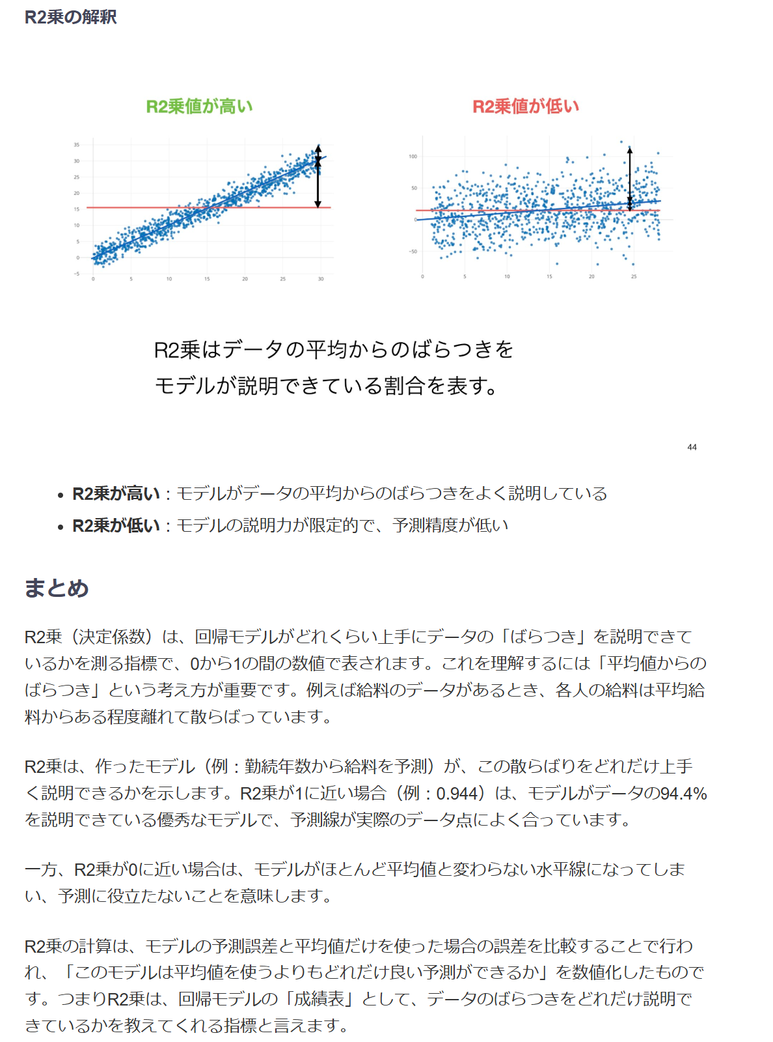

 |  | RMSE |  | RMSEの仕組み
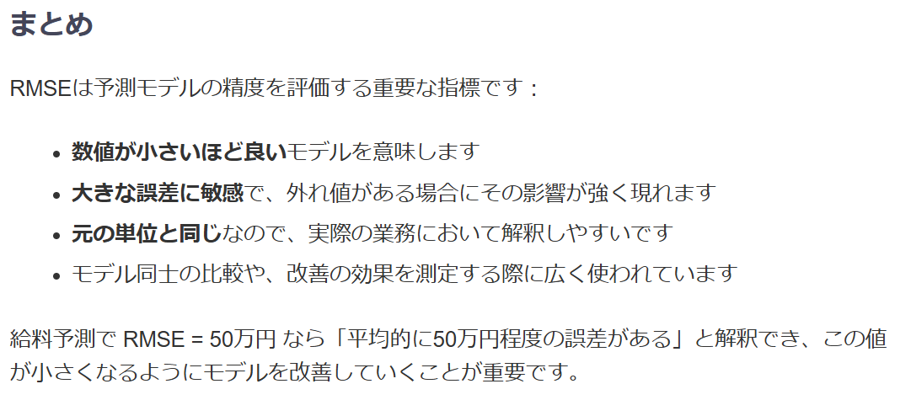

 | 有意性
 |  | 調整済みR2乗
 |  |  | 調整済みR2乗は、R2乗を改良した指標で、モデルに含まれる説明変数の数を考慮して調整されています。
 |  |  | R2乗と同じく、値は0から1の間で、1はモデルが完全に目的変数の値を予測できることを意味します。
 |  |  | 無意味な説明変数を追加すると調整済みR2乗が減少する特性があり、異なるモデル間の比較に適しています。
 |  |  | 調整済みR2乗について解説したノートはこちらをご覧ください。

 |  | F値
 |  |  | F値はモデル全体の有意性を検定するための統計量です。
 |  |  | 「モデルが予測に役立っているか」を評価し、値が大きいほど偶然ではなく統計的に意味があると判断されます。
 |  |  | 1以上の値を取り、値が大きいほどモデルの有意性が高いことを示します。

 |  | P値
 |  |  | P値はモデルやパラメータの統計的有意性を示す確率値です。
 |  |  | 一般的に5%（0.05）未満であれば、統計的に有意であると判断されます。
 |  |  | 値は0から1の間で、P値が小さいほど統計的有意性が高いことを示します。

 |  | 行数
 |  |  | 行数は分析に使用したデータの総数（サンプルサイズ）を示します。
 |  |  | サンプルサイズが大きいほど、統計的検定の検出力が高まり、結果の信頼性が向上します。
 |  |  | 説明変数にある数値型の列で欠損値が含まれている場合、その行が取り除かれて実行されます。

 |  | 自由度
 |  |  | 自由度はモデルにおいて自由に変化できるパラメータ（係数）の数を表します。
 |  |  | 係数の表で確認できる変数の数（切片を除く）となります。

 |  | 対数尤度
 |  |  | 対数尤度はデータがモデルにどれだけ適合しているかを数値化したものです。
 |  |  | 通常は負の値を取り、0に近いほどモデルの適合度が高いことを示します。
 |  |  | 主にAICやBICなどの情報量基準の計算に使用されます。

 |  | AIC
 |  |  | AIC（赤池情報量基準）はモデルの複雑さと適合度のバランスを評価する指標です。
 |  |  | 値が小さいほど優れたモデルとされ、過学習を防ぎながら最適なモデルを選択するのに役立ちます。
 |  |  | 値は通常正ですが、対数尤度が大きい場合は負の値になることもあります。

 |  | BIC
 |  |  | BIC（ベイズ情報量基準）はAICと同様にモデル選択のための指標ですが、サンプルサイズによる補正がより厳しくなっています。
 |  |  | AICよりも単純なモデルを選ぶ傾向があり、値が小さいほど良いモデルと判断されます。
 |  |  | 値は通常正ですが、対数尤度が大きい場合は負の値になることもあります。

 |  | 残差逸脱度
 |  |  | 残差逸脱度は実測値とモデルによる予測値との差（残差）の二乗和を表します。
 |  |  | 値が小さいほどモデルの適合度が高く、モデル診断や比較に使用されます。
 |  |  | 0以上の値を取り、完璧なモデルでは0になります。

 |  | 残差の自由度
 |  |  | 残差の自由度は残差に関連する自由度で、「データ量（行数） - モデルのパラメータ数」で計算されます。
 |  |  | 係数の表で確認できる全ての行の数をデータの行数から引いたものです。
 |  |  | 残差の評価や分散の推定に使用され、検定統計量の算出に必要です。

 |  | VIF（最大値）
 |  |  | VIF（分散拡大要因）は説明変数間の多重共線性の程度を示す指標です。
 |  |  | 一般的にVIFが10以上の変数は多重共線性の問題があると判断されます。
 |  |  | 値は1から無限大の間で、1に近いほど多重共線性が少ないことを示します。

（不要）GLM正規分布_変数の係数と有意性
GLM正規分布分析結果（変数の係数と有意性）
https://exploratory.io/note/exploratory/rIW4IQB9/note_content/note.html

 | 変数 | 係数 | 信頼区間下限 | 信頼区間上限 | 標準誤差 | t値 | P値
 | (Intercept：切片) | 11.062 | 10.097 | 12.027 | 0.492 | 22.463 | 0.000 | **
 | 特定健診等_実施率 | -0.014 | -0.019 | -0.009 | 0.003 | -5.480 | 0.000 | **
P値を使った有意性の判断
有意水準が5% (0.05)の元では、P値が5% (0.05)よりも大きい説明変数はインセンティブ分_cとの関係が統計的に有意だとは言えません。逆に、P値が5% (0.05)よりも小さい説明変数はインセンティブ分_cとの関係が統計的に有意だと言えます。
 | 特定保健指導_実施率 | 0.010 | 0.005 | 0.014 | 0.002 | 3.908 | 0.000 | **
 | 特定保健指導対象者減少率 | 0.008 | -0.014 | 0.031 | 0.012 | 0.720 | 0.472
 | 医療機関受診率 | 0.002 | -0.001 | 0.005 | 0.002 | 1.050 | 0.294
 | 後発医薬品の使用割合 | -0.010 | -0.017 | -0.002 | 0.004 | -2.564 | 0.011 | *

 | 変数 | 係数 | 信頼区間下限 | 信頼区間上限 | 標準誤差 | t値 | P値
 | (Intercept：切片) | 2.673 | 0.639 | 4.707 | 1.038 | 2.576 | 0.010 | *
 | 特定健診等_実施率 | -0.016 | -0.027 | -0.006 | 0.005 | -3.049 | 0.002 | **
 | 特定保健指導_実施率 | 0.045 | 0.035 | 0.055 | 0.005 | 8.672 | 0.000 | **
 | 特定保健指導対象者減少率 | 0.016 | -0.032 | 0.064 | 0.025 | 0.662 | 0.508
 | 医療機関受診率 | -0.007 | -0.013 | -0.001 | 0.003 | -2.193 | 0.029 | *
 | 後発医薬品の使用割合 | 0.033 | 0.017 | 0.048 | 0.008 | 4.108 | 0.000 | **

 | 変数 | 係数 | 信頼区間下限 | 信頼区間上限 | 標準誤差 | t値 | P値
 | (Intercept：切片) | 0.334 | 0.235 | 0.433 | 0.051 | 6.606 | 0.000 | **
 | 特定健診等_実施率 | -0.001 | -0.002 | -0.001 | 0.000 | -4.818 | 0.000 | **
 | 特定保健指導_実施率 | -0.001 | -0.001 | -0.000 | 0.000 | -2.887 | 0.004 | **
 | 特定保健指導対象者減少率 | -0.006 | -0.009 | -0.004 | 0.001 | -5.393 | 0.000 | **
 | 医療機関受診率 | 0.000 | 0.000 | 0.001 | 0.000 | 2.660 | 0.008 | **
 | 後発医薬品の使用割合 | -0.001 | -0.001 | 0.000 | 0.000 | -1.437 | 0.152

 | 変数 | 係数 | 信頼区間下限 | 信頼区間上限 | 標準誤差 | t値 | P値
 | (Intercept：切片) | 10.988 | 9.715 | 12.262 | 0.650 | 16.913 | 0.000 | **
 | 医療機関受診率 | 0.001 | -0.002 | 0.005 | 0.002 | 0.939 | 0.349
 | 後発医薬品の使用割合 | -0.008 | -0.037 | 0.020 | 0.015 | -0.580 | 0.563
 | 後発医薬品の使用割合_前年度 | -0.005 | -0.032 | 0.023 | 0.014 | -0.335 | 0.738
 | 特定保健指導_実施率 | 0.000 | -0.010 | 0.011 | 0.005 | 0.031 | 0.975
 | 特定保健指導_実施率_前年度 | 0.010 | 0.000 | 0.021 | 0.005 | 1.993 | 0.047 | *
 | 特定保健指導対象者減少率 | 0.019 | -0.010 | 0.048 | 0.015 | 1.301 | 0.194
 | 特定健診等_実施率 | -0.021 | -0.038 | -0.005 | 0.008 | -2.597 | 0.010 | **
 | 特定健診等_実施率_前年度 | 0.007 | -0.009 | 0.024 | 0.008 | 0.849 | 0.397

 | 変数 | 係数 | 信頼区間下限 | 信頼区間上限 | 標準誤差 | t値 | P値
 | (Intercept：切片) | 2.157 | -0.484 | 4.799 | 1.348 | 1.601 | 0.111
 | 医療機関受診率 | -0.007 | -0.013 | -0.001 | 0.003 | -2.160 | 0.032 | *
 | 後発医薬品の使用割合 | -0.018 | -0.078 | 0.041 | 0.030 | -0.602 | 0.548
 | 後発医薬品の使用割合_前年度 | 0.056 | -0.001 | 0.113 | 0.029 | 1.942 | 0.053
 | 特定保健指導_実施率 | 0.016 | -0.006 | 0.037 | 0.011 | 1.417 | 0.158
 | 特定保健指導_実施率_前年度 | 0.032 | 0.011 | 0.053 | 0.011 | 2.960 | 0.003 | **
 | 特定保健指導対象者減少率 | 0.022 | -0.038 | 0.082 | 0.031 | 0.718 | 0.473
 | 特定健診等_実施率 | -0.009 | -0.042 | 0.025 | 0.017 | -0.512 | 0.609
 | 特定健診等_実施率_前年度 | -0.008 | -0.042 | 0.026 | 0.017 | -0.465 | 0.642

 | 変数 | 係数 | 信頼区間下限 | 信頼区間上限 | 標準誤差 | t値 | P値
 | (Intercept：切片) | 0.440 | 0.303 | 0.577 | 0.070 | 6.296 | 0.000 | **
 | 医療機関受診率 | 0.000 | 0.000 | 0.001 | 0.000 | 2.772 | 0.006 | **
 | 後発医薬品の使用割合 | -0.003 | -0.006 | -0.000 | 0.002 | -2.089 | 0.038 | *
 | 後発医薬品の使用割合_前年度 | 0.002 | -0.001 | 0.005 | 0.001 | 1.614 | 0.108
 | 特定保健指導_実施率 | -0.002 | -0.003 | -0.000 | 0.001 | -2.770 | 0.006 | **
 | 特定保健指導_実施率_前年度 | 0.001 | -0.000 | 0.002 | 0.001 | 1.932 | 0.054
 | 特定保健指導対象者減少率 | -0.008 | -0.012 | -0.005 | 0.002 | -5.304 | 0.000 | **
 | 特定健診等_実施率 | -0.000 | -0.002 | 0.001 | 0.001 | -0.435 | 0.664
 | 特定健診等_実施率_前年度 | -0.001 | -0.003 | 0.001 | 0.001 | -1.278 | 0.202

 | 変数 | 係数 | 信頼区間下限 | 信頼区間上限 | 標準誤差 | t値 | P値
 | (Intercept：切片) | 0.334 | 0.235 | 0.433 | 0.051 | 6.606 | 0.000 | **
 | 特定健診等_実施率 | -0.001 | -0.002 | -0.001 | 0.000 | -4.818 | 0.000 | **
 | 特定保健指導_実施率 | -0.001 | -0.001 | -0.000 | 0.000 | -2.887 | 0.004 | **
 | 特定保健指導対象者減少率 | -0.006 | -0.009 | -0.004 | 0.001 | -5.393 | 0.000 | **
 | 医療機関受診率 | 0.000 | 0.000 | 0.001 | 0.000 | 2.660 | 0.008 | **
 | 後発医薬品の使用割合 | -0.001 | -0.001 | 0.000 | 0.000 | -1.437 | 0.152

 | 変数 | 係数 | 信頼区間下限 | 信頼区間上限 | 標準誤差 | t値 | P値
 | (Intercept：切片) | 2.673 | 0.639 | 4.707 | 1.038 | 2.576 | 0.010 | *
 | 特定健診等_実施率 | -0.016 | -0.027 | -0.006 | 0.005 | -3.049 | 0.002 | **
 | 特定保健指導_実施率 | 0.045 | 0.035 | 0.055 | 0.005 | 8.672 | 0.000 | **
 | 特定保健指導対象者減少率 | 0.016 | -0.032 | 0.064 | 0.025 | 0.662 | 0.508
 | 医療機関受診率 | -0.007 | -0.013 | -0.001 | 0.003 | -2.193 | 0.029 | *
 | 後発医薬品の使用割合 | 0.033 | 0.017 | 0.048 | 0.008 | 4.108 | 0.000 | **

 | 変数 | 係数 | 信頼区間下限 | 信頼区間上限 | 標準誤差 | t値 | P値
 | (Intercept：切片) | 0.334 | 0.235 | 0.433 | 0.051 | 6.606 | 0.000 | **
 | 特定健診等_実施率 | -0.001 | -0.002 | -0.001 | 0.000 | -4.818 | 0.000 | **
 | 特定保健指導_実施率 | -0.001 | -0.001 | -0.000 | 0.000 | -2.887 | 0.004 | **
 | 特定保健指導対象者減少率 | -0.006 | -0.009 | -0.004 | 0.001 | -5.393 | 0.000 | **
 | 医療機関受診率 | 0.000 | 0.000 | 0.001 | 0.000 | 2.660 | 0.008 | **
 | 後発医薬品の使用割合 | -0.001 | -0.001 | 0.000 | 0.000 | -1.437 | 0.152

